关系图
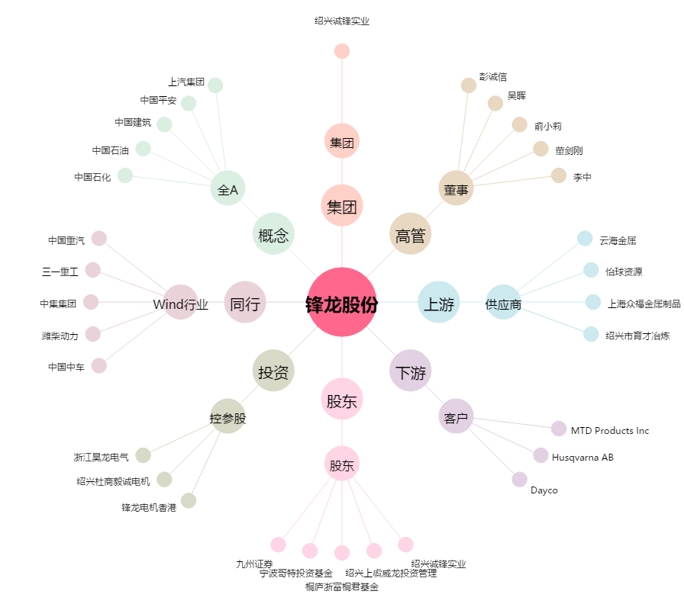
锋龙股份[002931.SZ] - 关系概览图

